Interface RMA
Premissa 1 | Criar a solicitação de retorno no Portal de Logística
Premissa 2 | Cadastro do Cliente atualizado
Premissa 3 | Status da Nota no NF Incoming deve ser "Classificação do Responsável Pendente"

Lógica de Mapeamento |  |  | Ação
Sistema: Portal de Retorno |  | Sistema: NF Incoming | Sistema: NF Incoming
No | Campo | Campo | No | Campo | Valor Atribuído
1 | Nf Devolução Número | Número | 1 | Status | Responsável Definido
2 | Nf Devolução Série | Série | 2 | Depto Responsável | Logistic
3 | CNPJ do Ship To da Delivery | CNPJ do Emitente | 3 | DO Orig (Campo Novo) | Número da DO, no exemplo: 8268519842
 |  |  | 4 | NF No. Original(Samsung) | Atualizar o número da NF original
 |  |  | 5 | RMA No/EAN | Número do RMA

*Portal de Retorno e Campos que serão utilizados |  |  | *Esboço dos campos que serão atualizados
3
Exemplo acima.
Ship To: 0008356147
CNPJ: 02337524002222
1
Número da Nota
2
Série da Nota

Interface RDO
Premissa 1 | Criar a RTO e RDO
Premissa 2 | Inserir o Número e Série na criação da RTO
Premissa 3 | Status da Nota no NF Incoming deve ser "Classificação do Responsável Pendente" ou "Responsável Definido"

Lógica de Mapeamento |  |  | Ação
Sistema: TSS - Make Return |  | Sistema: NF Incoming | Sistema: NF Incoming
No | Campo | Campo | No | Campo | Valor Atribuído
1 | Return NF Serie | Número | 1 | Status | Em processamento
2 | Return NF No. | Série | 2 | Depto Responsável | Logistic
3 | CNPJ do Ship To da Delivery | CNPJ do Emitente | 3 | RDO (Novo) | Número da RDO
 |  |  | 4 | NF No. Original(Samsung) | Atualizar o número da NF original, caso o campo não tenha valor

*Campos do Make Return, no TSS, que devem ser mapeados |  |  | *Esboço dos campos que serão atualizado
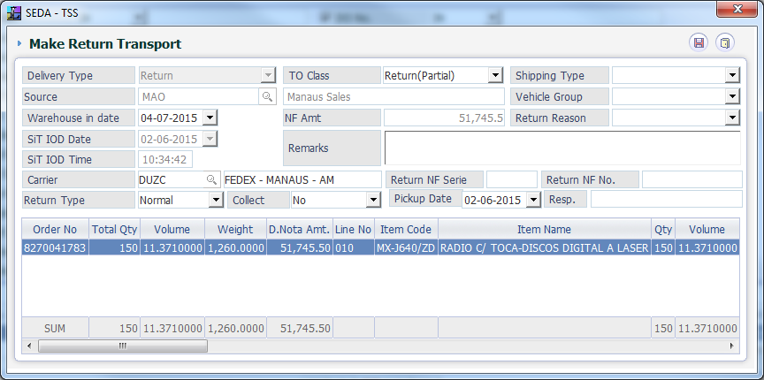
3
Exemplo abaixo
Ship To: 0003479084
CNPJ: 70175260007510
1
Número da Nota
2
Série da Nota

Interface Claim
Premissa 1 | Criar a RTO e RDO
Premissa 2 | Inserir o Número e Série na criação da RTO
Premissa 3 | Status da Nota no NF Incoming deve ser "Classificação do Responsável Pendente"

Lógica de Mapeamento |  |  | Ação
Sistema: TSS - Make Return |  | Sistema: NF Incoming | Sistema: NF Incoming
No | Campo | Campo | No | Campo | Valor Atribuído
1 | Return NF Serie | Número | 1 | Status | Em processamento
2 | Return NF No. | Série | 2 | Depto Responsável | Logistic
3 | CNPJ do Ship To da Delivery | CNPJ do Emitente | 3 | DO Orig (Novo) | Número da RDO
4 | Return Type = Claim |  | 4 | NF No. Original(Samsung) | Atualizar o número da NF original, caso o campo não tenha valor
 |  |  | 5 | Observação | LOGISTIC CLAIM

*Campos que serão utilizados |  |  | *Esboço dos campos que serão atualizado
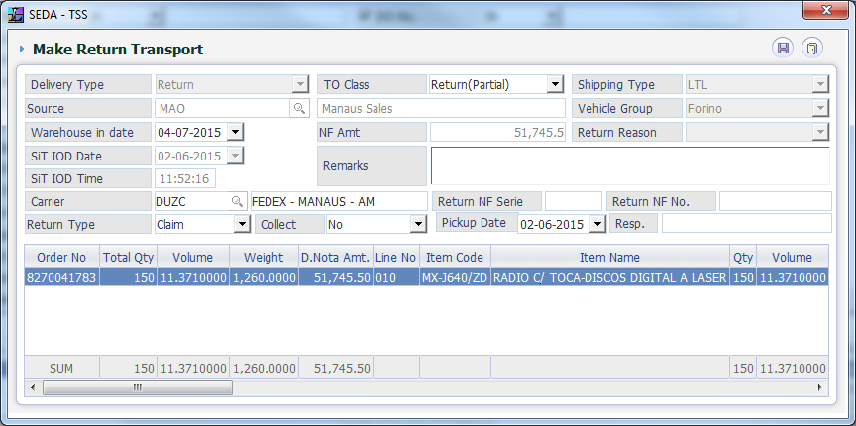
3
Exemplo abaixo
Ship To: 0003479084
CNPJ: 70175260007510
1
Número da Nota
2
Série da Nota
4
Return Type = Claim

